Этап 2. КЭ и ГЗ
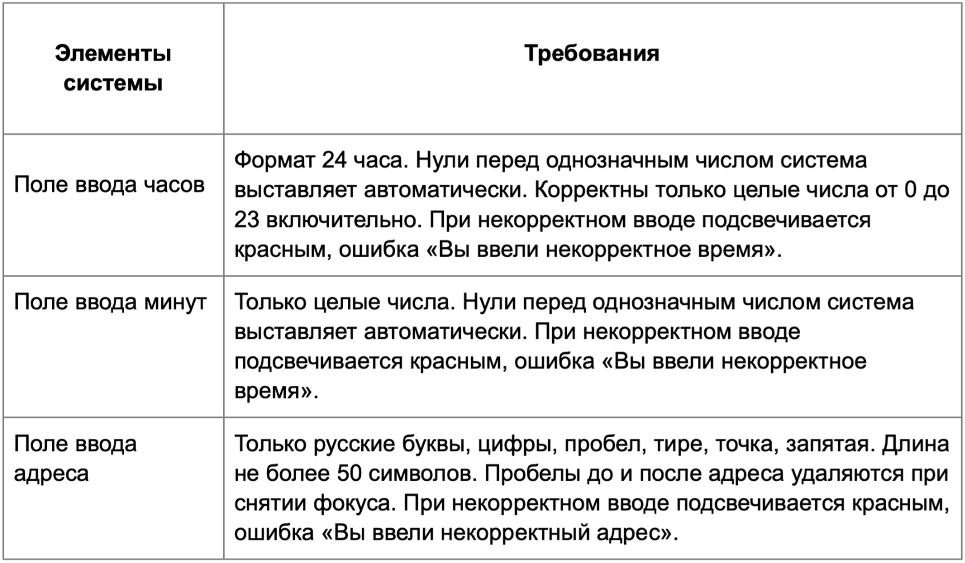

* Можно добавлять и удалять строки в группах проверок. Количество строк в шаблоне не отражает количество классов эквивалетности.
** В поля «Откуда» и «Куда» можно вводить только ограниченное количество адресов из таблицы в требованиях: Усачева, 3; Комсомольский проспект, 18; Зубовский бульвар, 37; М. Пироговская, 25; Хамовнический Вал, 34; Фрунзенская набережная, 46; 3-я Фрунзенская улица, 12. Используй их в качестве тестовых данных. Если для определенного класса эквивалетности или граничного значения эти адреса не подходят, то придумай свой адрес.

Группа проверок* | Название класса | Границы | Тестовые данные внутри класса (содержимое поля) | Тестовые данные на границах (содержимое поля) | Пояснение и оптимизации
Время начала поездки. Часы | Успешный ввод значения от 0 до 9 | 0 , 9 | 6 | -1,0,1,8,9,10
 | Успешный ввод значения от 10 до 23 | 10 , 23 | 16 | 9,10,11,22,23,24
 | Неуспешный ввод значения меньше 0 | -∞ , -1 | -6 | -2,-1,0
 | Неуспешный ввод значения >= 24 | 24 , +∞ | 30 | 23,24,25
 | Неуспешный ввод значения дробного числа |  | 16,5
 | Ручное выставление нуля перед однозначным целым числом |  | "06"
 | Спецсимволы |  | @#%+:;
 | Введение букв |  | 2а
 | Ведение пробелов |  | " 6"
 | Поле пустое |  | Пустой ввод
 | Поле заполненное |  | 16
Группа проверок | Название класса | Границы | Тестовые данные внутри класса (содержимое поля) | Тестовые данные на границах (содержимое поля) | Пояснение и оптимизации
Время начала поездки. Минуты | Успешный ввод значений от 0 до 9 | 0 , 9 | 5 | -1, 0, 1, 8, 9, 10
 | Успешный ввод значений от 10 до 59 | 10 , 59 | 34 | 9, 10, 11, 58,59, 60
 | Неуспешный ввод значения меньше нуля | -∞ , -1 | -5 | -2, -1, 0
 | Неуспешный ввод значения больше 60 | 60 , +∞ | 85 | 59, 60, 61
 | Неуспешный ввод значения дробного числа |  | 15,4
 | Ручное выставление нуля перед однозначным целым числом |  | "05"
 | Спецсимволы |  | @#%+:;
 | Введение букв |  | бв
 | Введение пробелов |  | " 5"
 | Поле пустое |  | Пустой ввод
 | Поле заполненное |  | 34
Группа проверок | Название класса | Границы | Тестовые данные внутри класса (содержимое поля) | Тестовые данные на границах (содержимое поля) | Пояснение и оптимизации
** Поле ввода адреса. Откуда | Русские буквы (валидное) |  | Зубовский бульвар, 37
 | Английские буквы (невалидное) |  | Zubovsky Boulevard, 37
 | Валидная длина от 1 до 50 символов | 1 , 50 | Комсомольский проспект, 18 (25 символов) | "пустое поле" (0 симвлов), у (1 символ), ул (2 символа) 1-я линия Хорошёвского Серебряного Бора, вл27 ст1 (49 символов), 1-я линия Хорошёвского Серебряного Бора, вл27 ст13 (50 символ), 1-я линия Хорошёвского Серебряного Бора, вл27 ст133 (51 символ)
 | Невалидная длина более 50 символов | 51 , +∞ | Центральный проезд Хорошёвского Серебряного Бора, 74 к4 (55 символов) | 1-я линия Хорошёвского Серебряного Бора, вл27 ст13 (50 символ), 1-я линия Хорошёвского Серебряного Бора, вл27 ст133 (51 символ), 1-я линия Хорошёвского Серебряного Бора, вл277 ст133 (52 символа)
 | Адрес из БД |  | Хамовниченский Вал, 34
 | Адрес не из БД |  | Доватора, 3
 | Название с цифрами |  | Усачева, 3
 | Название с пробелом |  | Усачева, 3
 | Название с тире |  | 3-я Фрунзенская улица, 12
 | Название с точкой |  | М. Пироговская, 25
 | Запятая в названии |  | Усачева, 3
 | Спецсимволы (невалидно) |  | !сачева, 3@
 | Поле не заполнено |  | Пустое поле
 | Ручное выставление пробела перед названием |  | " Зубовский бульвар, 37"
 | Ручное выставление пробела после названия |  | "Зубовский бульвар, 37 "
Группа проверок | Название класса | Границы | Тестовые данные внутри класса (содержимое поля) | Тестовые данные на границах (содержимое поля) | Пояснение и оптимизации
** Поле ввода адреса. Куда | Русские буквы (валидное) |  | Хамовниченский вал, 34
 | Английские буквы (невалидное) |  | Khamovnichensky val, 34
 | Валидная длина от 1 до 50 символов | 1 , 50 | Усачева, 3 (10 символов) | "пустое поле" (0 симвлов), п (1 символ), пр (2 символа) 2-я линия Хорошёвского Серебряного Бора, вл27 ст1 (49 символов), 2-я линия Хорошёвского Серебряного Бора, вл27 ст13 (50 символ), 2-я линия Хорошёвского Серебряного Бора, вл27 ст133 (51 символ)
 | Невалидная длина более 50 символов | 51 , +∞ | Центральный проезд Хорошёвского Серебряного Бора, 74 к3 (55 символов) | 2-я линия Хорошёвского Серебряного Бора, вл27 ст13 (50 символ), 2-я линия Хорошёвского Серебряного Бора, вл27 ст133 (51 символ), 2-я линия Хорошёвского Серебряного Бора, вл277 ст133 (52 символа)
 | Адрес из БД |  | Хамовниченский Вал, 34
 | Адрес не из БД |  | Доватора, 3
 | Название с цифрами |  | Фрунзенская набережная, 46
 | Название с пробелом |  | Фрунзенская набережная, 46
 | Название с тире |  | 3-я Фрунзенская улица, 12
 | Название с точкой |  | М. Пироговская, 25
 | Запятая в названии |  | Фрунзенская набережная, 46
 | Спецсимволы (невалидно) |  | Фрунзенска! набережная, 4@
 | Поле не заполнено |  | Пустое поле
 | Ручное выставление пробела перед названием |  | " Фрунзенская набережная, 46"
 | Ручное выставление пробела после названия |  | "Фрунзенская набережная, 46 "

